Karten 1-16
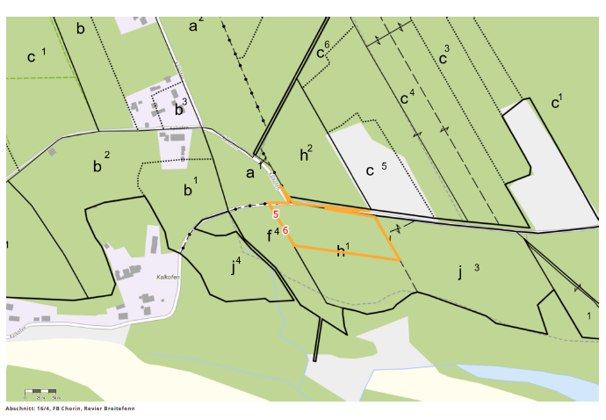
Kontrollabschnitt 1.1
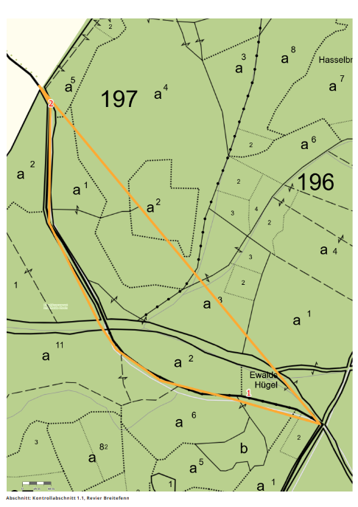

Kontrollabschnitt 2.1
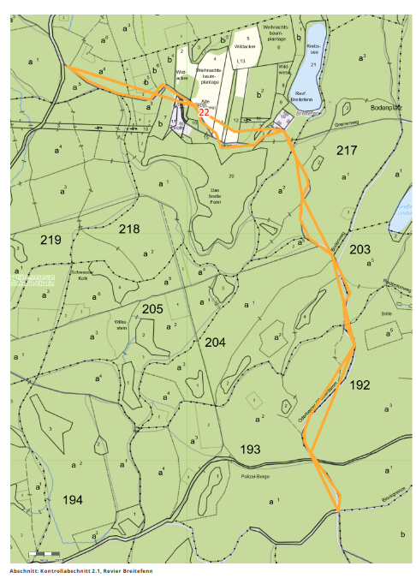

Kontrollabschnitt 4.2
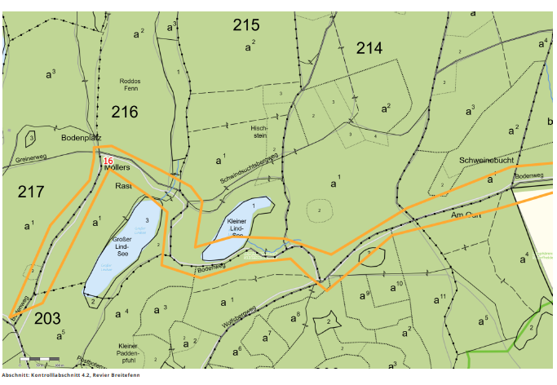

Kontrollabschnitt 5

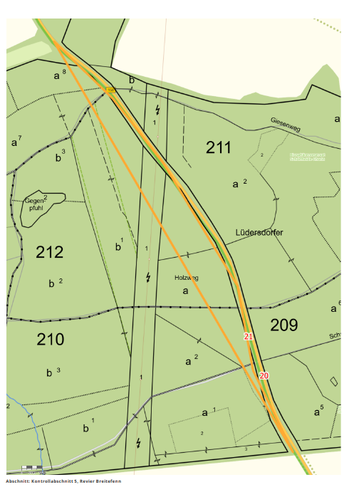

Kontrollabschnitt 8.1
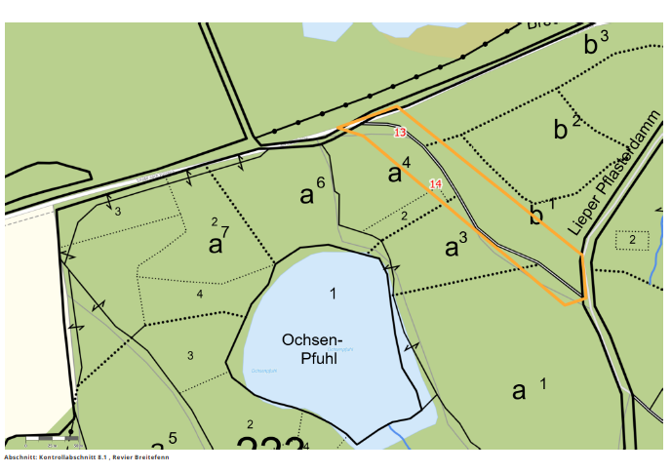

Kontrollabschnitt 10
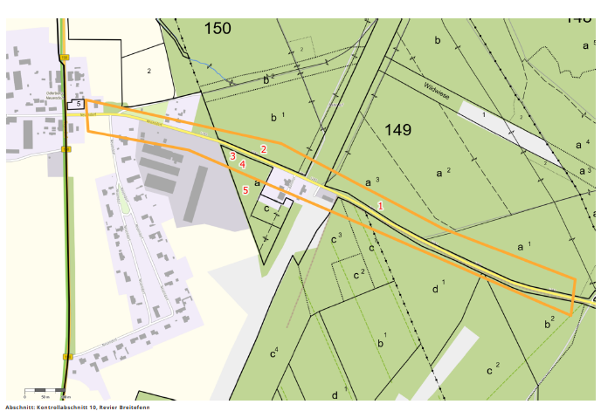

Kontrollabschnitt 11
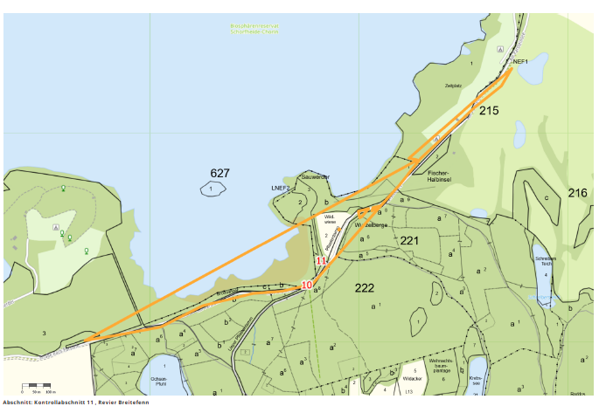

Kontrollabschnitt 16/4

